ury
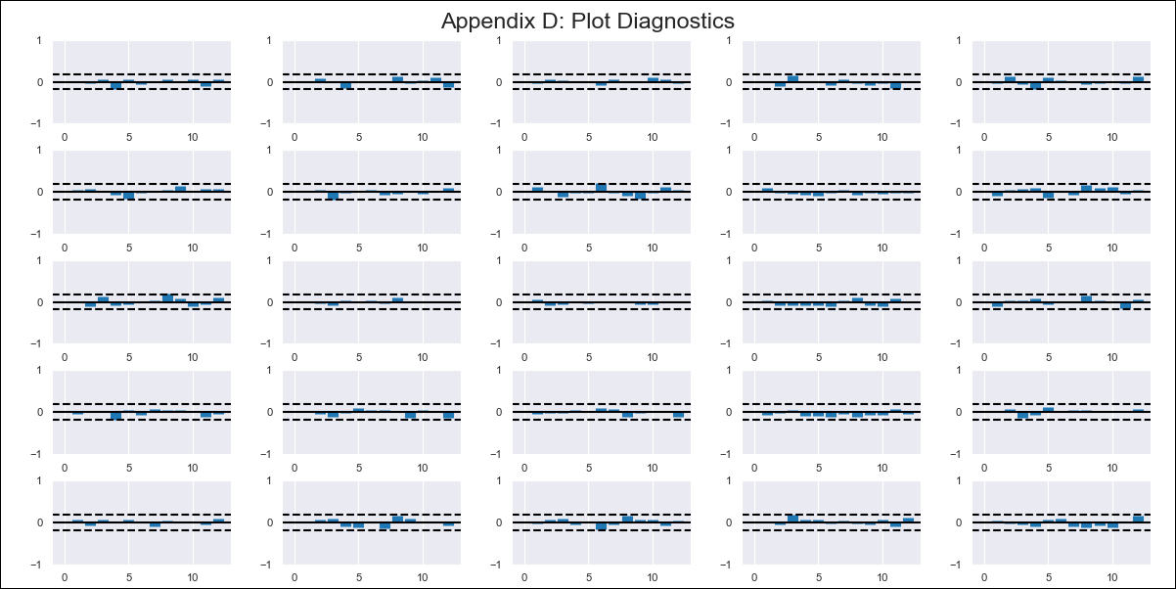
ury - Inflation - Next 12 months forecast as of: 2024-02-01

Model | VAR - 12 | Exogenous Variables | RESTAURANTES Y SERVICIOS DE ALOJAMIENTO, SALUD, VIVIENDA, AGUA, ELECTRICIDAD, GAS Y OTROS COMBUSTIBLES, PPI - Var 12 meses
Training Data | 2011-12-01 to 2023-03-01
Test Data | 2023-03-01 to 2024-02-01

Date | Inflation Change YoY % | Lower Bound - 95% Confidence Interval | Upper Bound - 95% Confidence Interval
2024-03-01 | 4.69 | 3.95 | 5.43
2024-04-01 | 4.59 | 3.02 | 6.2
2024-05-01 | 4.1 | 1.7 | 6.74
2024-06-01 | 3.43 | 0.58 | 7.51
2024-07-01 | 2.84 | -0.34 | 8.58
2024-08-01 | 2.82 | -0.77 | 10.17
2024-09-01 | 2.51 | -2.12 | 10.91
2024-10-01 | 3.21 | -2.14 | 12.97
2024-11-01 | 3.37 | -3.76 | 13.5
2024-12-01 | 3.15 | -5.22 | 14.21
2025-01-01 | 2.97 | -6.29 | 15.35
2025-02-01 | 3.37 | -6.84 | 17.07

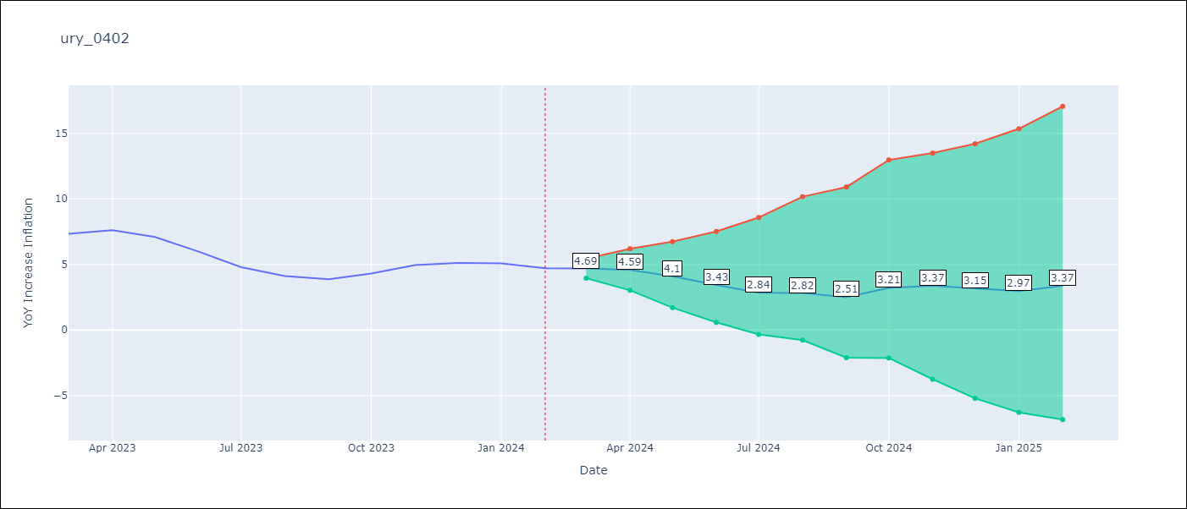

Test Metrics
RMSE | 0.48
Naive RMSE | 0.6
MAPE | 8.38%

Test Predictions
Date | Predicted | Actual
2023-03-01 | 7.41 | 7.33
2023-04-01 | 7.19 | 7.61
2023-05-01 | 6.57 | 7.1
2023-06-01 | 5.79 | 5.98
2023-07-01 | 5.07 | 4.79
2023-08-01 | 4.94 | 4.11
2023-09-01 | 4.5 | 3.87
2023-10-01 | 5.09 | 4.3
2023-11-01 | 5.12 | 4.96
2023-12-01 | 4.78 | 5.11
2024-01-01 | 4.48 | 5.09
2024-02-01 | 4.76 | 4.71

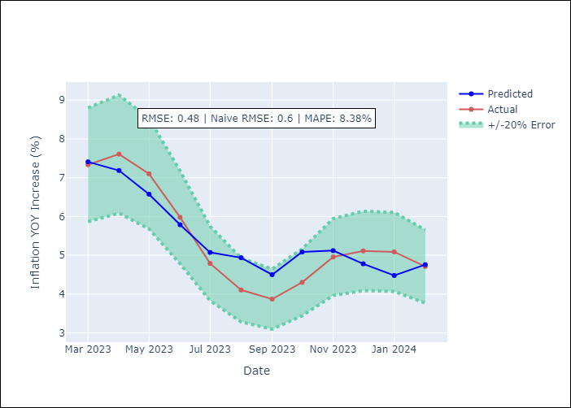

Appendix A: Model Summary
Model | VAR - 12
Sample | 2011-12-01 to 2024-02-01
No. of Observations | 147
Terms | P-value (Statistical significance)
L1.YoY Increase Inflation | 0.012488803759
L2.YoY Increase Inflation | 0.043517433525
L2.RESTAURANTES Y SERVICIOS DE ALOJAMIENTO | 0.044736946556
L2.VIVIENDA, AGUA, ELECTRICIDAD, GAS Y OTROS COMBUSTIBLES | 0.042959527028
L3.RESTAURANTES Y SERVICIOS DE ALOJAMIENTO | 0.0057299920692
L3.VIVIENDA, AGUA, ELECTRICIDAD, GAS Y OTROS COMBUSTIBLES | 0.024001112031
L4.RESTAURANTES Y SERVICIOS DE ALOJAMIENTO | 0.013825377262
L4.VIVIENDA, AGUA, ELECTRICIDAD, GAS Y OTROS COMBUSTIBLES | 0.0049568945353
L5.RESTAURANTES Y SERVICIOS DE ALOJAMIENTO | 0.012277694949
L5.VIVIENDA, AGUA, ELECTRICIDAD, GAS Y OTROS COMBUSTIBLES | 0.0038195343659
L6.RESTAURANTES Y SERVICIOS DE ALOJAMIENTO | 0.012003897009
L6.VIVIENDA, AGUA, ELECTRICIDAD, GAS Y OTROS COMBUSTIBLES | 0.023746334209
L7.RESTAURANTES Y SERVICIOS DE ALOJAMIENTO | 0.040009411861
L7.VIVIENDA, AGUA, ELECTRICIDAD, GAS Y OTROS COMBUSTIBLES | 0.042974656728
L10.SALUD | 0.018510793333
L11.SALUD | 0.018310407255
L12.SALUD | 0.0098105933221

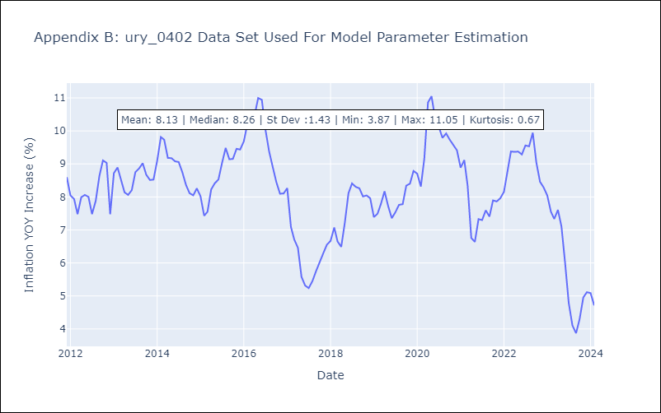

Appendix C: Residuals Analysis
Mean | 0.0
Errors AutoCorrelated? | 1.9768350042569083 | No Autocorrelation
Normal? | No

